Présentation projet
SOLUTIONS PRATIQUEES - FICHE OUVRAGE |  |  | USA_0_Rex_Framework
Les informations et documents contenus dans cette fiche sont amenées à être communiquées de façon élargie
 | Framework // Portland
Généralités | USA | Mixte | CLT + poteau-poutre

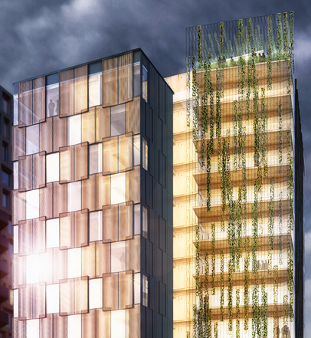 |  | Maître d’ouvrage | Home forward
 |  | Architecte | Lever Architecture
 |  | BET Bois
 |  | Aménageur intérieur / designer
 |  | Entreprise(s) bois
 |  | Démarrage de l’étude
 |  | Livraison
 |  | Nombre d’étages | R+11
 |  | Surface de plancher | 8360m²
 |  | Montant des travaux (bâtiment)
 |  | Calcul m3 bois / m2 plancher
 |  | Adresse | Pearl District - Portland
Crédits photo: |  | Mode de passation de marché

Description du projet

Documents collectés
 | Iconographie (intérieur / extérieur)
 | Plan d'étage courant
 | Plan du rez-de-chaussée
 | Coupes
 | Carnet de détails comprenant:
 |  | Plancher/façade
 |  | Refends/façade
 |  | Structure bois / structure béton
 |  | Intégration menuiserie
 |  | Intégration occultation
 |  | Balcon/façade
 |  | Plancher bas
 |  | Toiture
 |  | Plafond
 |  | Intégration des fluides verticaux/horizontaux
 | Documentation et argumentaires (articles)

Axes d'analyse de l'opération
 | Structure
 | Sécurité incendie
 | Enveloppe
 | Acoustique
 | Environnement
 | Entretien / durabilité
 | Méthode
 | Architecture / design
 | Communication

Acteurs du projet
Mission | Entreprise | Nom contact | Coordonnées (email + téléphone)
Maîtrise d'ouvrage
Chef de projet
Dir Com
Equipe de conception
Architecte
Aménagement intérieur
Designer
Mobilier
BE structure
BE acoustique
BE thermique
BE feu
BE enveloppe
BE environnement
Economiste
Bureau de contrôle
Entreprises
Gros-œuvre
Structure bois
Agencement intérieur
Menuiseries intérieures
Menuiserie extérieures
Revêtement extérieur bois

Autres
Attaché de presse

